キーチェーン
キーチェーンアクセス 認証局に証明書を要求

認証局に証明書を要求 を呼び出す。
「キーチェーンアクセス」 -> 「証明書アシスタント」
->「認証局に証明書を要求」

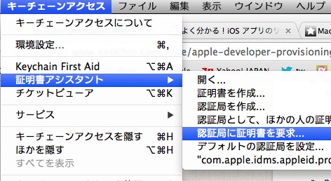

証明書アシスタントに以下を入力

– ユーザーのメールアドレス : 開発者のメールアドレス
– 通称[Common Name]： 適当な名前、何でもよい (ここを無記入でエラーになったという例あり)
– CAのメールアドレス : 無記入でよい (要求の処理をディスクにするので必須ではない)
– 要求の処理 : ディスクに保存 と 鍵ペア情報を指定にチェック

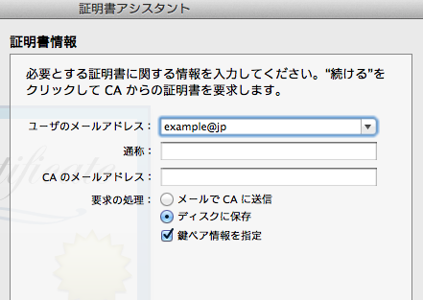

CertificateSigningRequest.certSigningRequest をデスクトップに保存するように設定

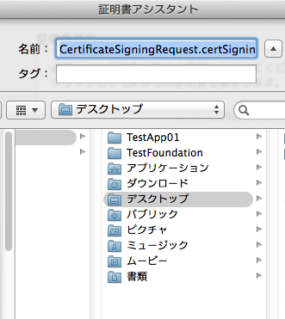

鍵のサイズ : 2084ビット / アルゴリズム : RSA であることを確認し 続ける

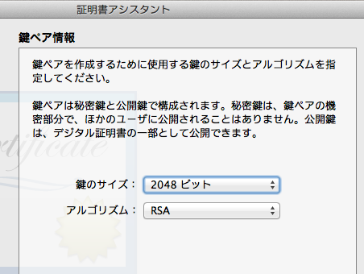

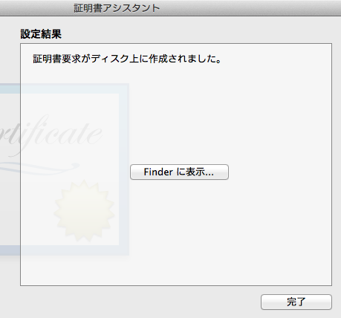

CertificateSigningRequest.certSigningRequest がデスクトップに保存されます。

Certificate
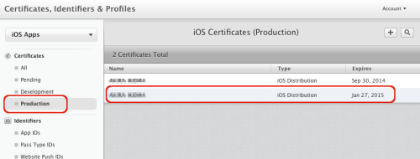
Certificate の作成

※Safari が推奨です。

Apple Developer の Certificates Identifiers & Profiles にアクセスして

「Certificates」「All」を選び「＋」を押します

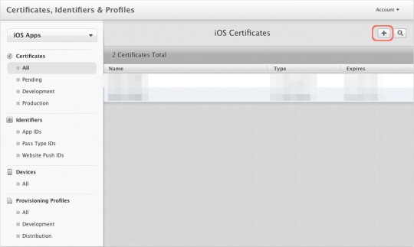

Add iOS Certificate にて
開発用：Development の場合は
「iOS App Development」

製品用：Production の場合は
「App Store and Ad Hoc」を選択します。

Apple Push Notification service SSL は
プッシュ通知（新着メールが来たよとか教えてくれるアレ）のことで
この APNs を実装するときは特別な証明書となります

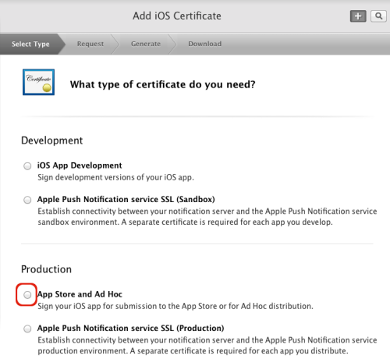

CSRは事前準備で作成してあります。

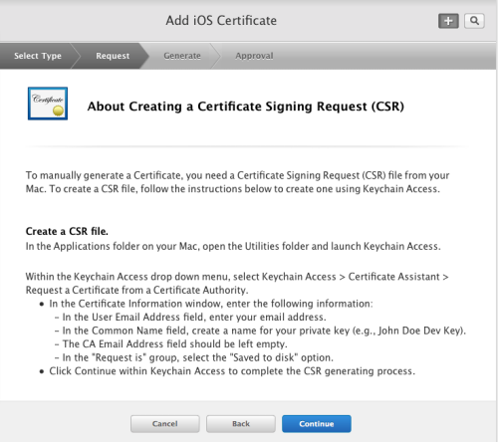

CSRのアップロードでは、先ほど作成したCSRファイルを設定します

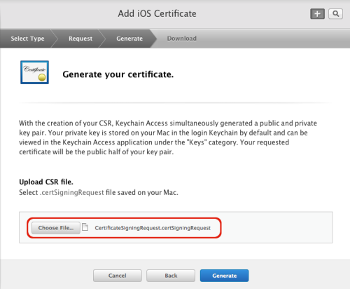

「Download」をクリック

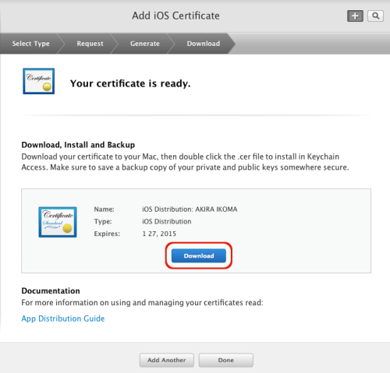

証明書が作成されます。
「Download」をクリックしても何も起きないような時は
勝手にPCの「Downloads」に落とされているかもしれません

開発用「ios_development.cer」
製品用「ios_production.cer」
が最終的にできあがりますので
ダブルクリックしてキーチェーンアクセスに反映させます
キーチェーンアクセスに登録されているのを確認してください

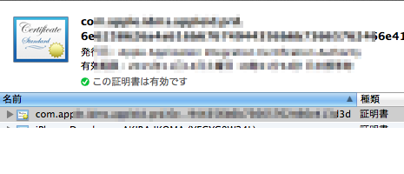
「Certificates, Identifiers & Profiles」ページの

「Certificates」
開発用は
「Development」に
製品用は
「Production」に新しい Certification ができています。

